节点荷载
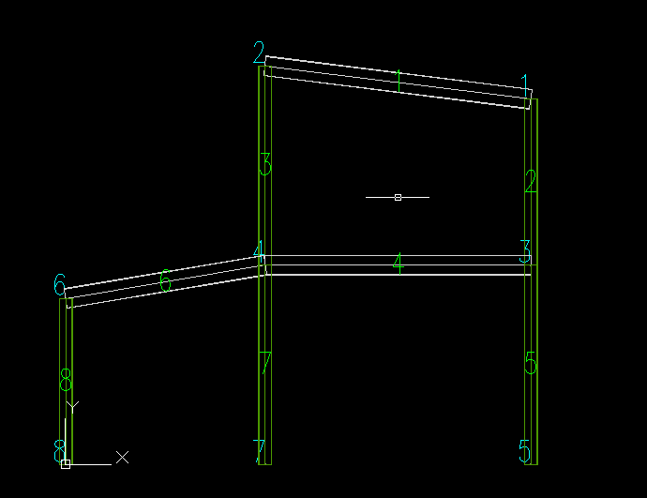
节点号 | 荷载方向 | 荷载值
10 | 1 | 100000

